Sheet1
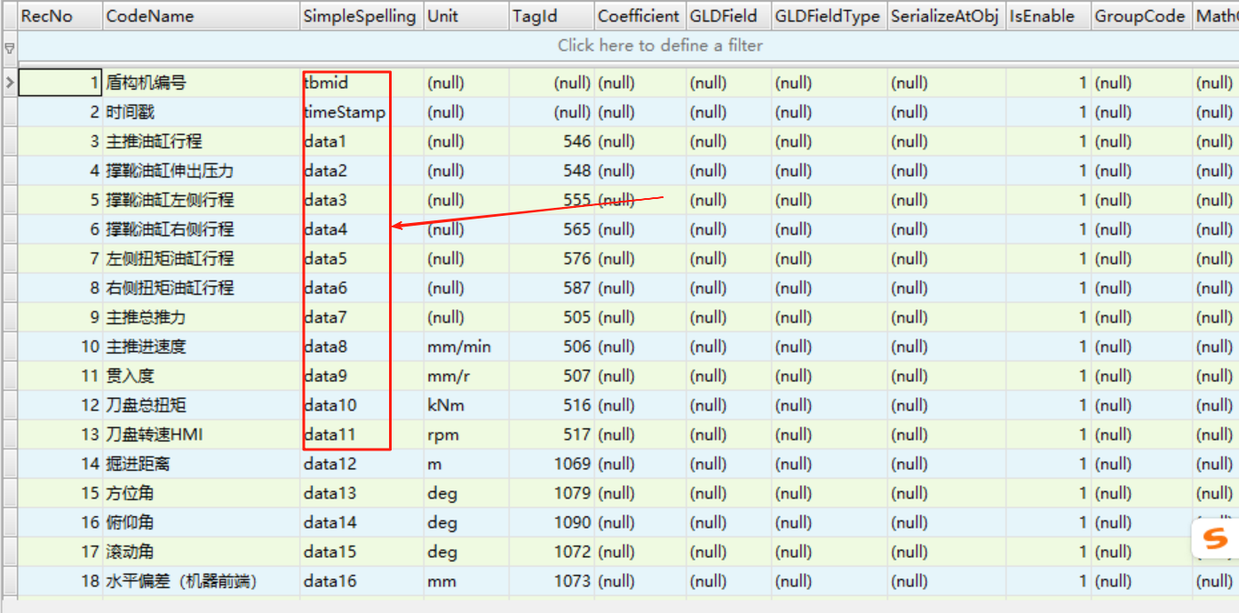
序号 | 点位名称 | Unit | 简石传输名称
1 | 开始/停止保存数据 |  |  | 示例
2 | 刀盘左转累计旋转数 | rev | date1
3 | 刀盘右转累计旋转数 | rev | date2
4 | 推进油缸行程（上） | mm | date3
5 | 推进油缸行程（右） | mm | date4
6 | 推进油缸行程（下） | mm | date5
7 | 推进油缸行程（左） | mm | date6
8 | 推进千斤顶速度（上） | mm/min | date7
9 | 推进千斤顶速度（右） | mm/min | date8
10 | 推进千斤顶速度（下） | mm/min | date9
11 | 推进千斤顶速度（左） | mm/min | date10
12 | 推进油缸总推力 | kN | date11
13 | 螺旋机出口压力 | MPa | date12
14 | 螺旋机扭矩 | kN?m | date13
15 | 推进千斤顶源压压力 | MPa | date14
16 | 推进区间的压力（上） | MPa | date15
17 | 推进区间的压力（右） | MPa | date16
18 | 推进区间的压力（下） | MPa | date17
19 | 推进区间的压力（左） | MPa | date18
20 | 螺旋机转速 | min- | date19
21 | 铰接角度（上下） | deg | date20
22 | 铰接角度（左右） | deg | date21
23 | 仿形刀的行程 | mm | date22
24 | 仿形刀的位置 | deg | date23
25 | 上铰接油缸行程 | mm | date24
26 | 右铰接油缸行程 | mm | date25
27 | 下铰接油缸行程 | mm | date26
28 | 左铰接油缸行程 | mm | date27
29 | 顶部土仓压力 | MPa | date28
30 | 右中土仓压力 | MPa | date29
31 | 右下土仓压力 | MPa | date30
32 | 左下土仓压力 | MPa | date31
33 | 左中土仓压力 | MPa | date32
34 | 左上土仓压力 | MPa | date33
35 | 螺旋机前部压力 | MPa | date34
36 | 螺旋机后部压力 | MPa | date35
37 | No.1刀盘电机电流 | A | date36
38 | No.2刀盘电机电流 | A | date37
39 | No.3刀盘电机电流 | A | date38
40 | No.4刀盘电机电流 | A | date39
41 | No.5刀盘电机电流 | A | date40
42 | No.6刀盘电机电流 | A | date41
43 | No.7刀盘电机电流 | A | date42
44 | No.8刀盘电机电流 | A | date43
45 | No.9刀盘电机电流 | A | date44
46 | No.10刀盘电机电流 | A | date45
47 | No.1刀盘电机扭矩 | % | date46
48 | No.2刀盘电机扭矩 | % | date47
49 | No.3刀盘电机扭矩 | % | date48
50 | No.4刀盘电机扭矩 | % | date49
51 | No.5刀盘电机扭矩 | % | date50
52 | No.6刀盘电机扭矩 | % | date51
53 | No.7刀盘电机扭矩 | % | date52
54 | No.8刀盘电机扭矩 | % | date53
55 | No.9刀盘电机扭矩 | % | date54
56 | No.10刀盘电机扭矩 | % | date55
57 | 内密封温度 | ℃ | date56
58 | 外密封温度 | ℃ | date57
59 | 人行闸压力（主） | MPa | date58
60 | 人行闸压力（副） | MPa | date59
61 | 外密封压力（前） | MPa | date60
62 | 内密封压力（前） | MPa | date61
63 | 外密封压力（后） | MPa | date62
64 | 内密封压力（后） | MPa | date63
65 | NO.1盾尾油脂累计值 | L | date64
66 | NO.2盾尾油脂累计值 | L | date65
67 | 集中润滑注入总累计 | L | date66
68 | 推进分区压力（上）设定值 | % | date67
69 | 推进分区压力（右）设定值 | % | date68
70 | 推进分区压力（下）设定值 | % | date69
71 | 推进分区压力（左）设定值 | % | date70
72 | 推进油缸设定吐出量（速度调节） | % | date71
73 | 螺旋机设定吐出量（速度调节） | % | date72
74 | 倾斜仪（俯仰） | deg | date73
75 | 倾斜仪（摇摆） | deg | date74
76 | 刀盘转速 | r/min | date75
77 | 刀盘扭矩 | kNm | date76
78 | 推进平均速度 | mm/min | date77
79 | 冷却水供水温度 | ℃ | date78
80 | NO.1盾尾油脂泵出口压力 | MPa | date79
81 | NO.2盾尾油脂泵出口压力 | MPa | date80
82 | No.1（前）盾尾油脂压力 | MPa | date81
83 | No.2（前）盾尾油脂压力 | MPa | date82
84 | No.3（前）盾尾油脂压力 | MPa | date83
85 | No.4（前）盾尾油脂压力 | MPa | date84
86 | No.5（前）盾尾油脂压力 | MPa | date85
87 | No.6（前）盾尾油脂压力 | MPa | date86
88 | No.7（前）盾尾油脂压力 | MPa | date87
89 | No.8（前）盾尾油脂压力 | MPa | date88
90 | No.1（后）盾尾油脂压力 | MPa | date89
91 | No.2（后）盾尾油脂压力 | MPa | date90
92 | No.3（后）盾尾油脂压力 | MPa | date91
93 | No.4（后）盾尾油脂压力 | MPa | date92
94 | No.5（后）盾尾油脂压力 | MPa | date93
95 | No.6（后）盾尾油脂压力 | MPa | date94
96 | No.7（后）盾尾油脂压力 | MPa | date95
97 | No.8（后）盾尾油脂压力 | MPa | date96
98 | No.1（中）盾尾油脂压力 | MPa | date97
99 | No.2（中）盾尾油脂压力 | MPa | date98
100 | No.3（中）盾尾油脂压力 | MPa | date99
101 | No.4（中）盾尾油脂压力 | MPa | date100
102 | No.5（中）盾尾油脂压力 | MPa | date101
103 | No.6（中）盾尾油脂压力 | MPa | date102
104 | No.7（中）盾尾油脂压力 | MPa | date103
105 | No.8（中）盾尾油脂压力 | MPa | date104
106 | 螺旋机上闸门开度 | % | date105
107 | 螺旋机下闸门开度 | % | date106
108 | 冷却水箱温度 | ℃ | date107
109 | 冷却水箱水位 | % | date108
110 | 密封冷却水温度 | ℃ | date109
111 | 刀盘电机冷却水温度 | ℃ | date110
112 | 齿轮油油温 | ℃ | date111
113 | 主油箱温度 | ℃ | date112
114 | 主油箱液位 | % | date113
115 | 刀盘电机冷却水流量计 | L/min | date114
116 | 高压侧电压 | KV | date115
117 | 高压侧电流 | A | date116
118 | 箱变NO.1电源电流 | V | date117
119 | 箱变NO.2电源电流 | A | date118
120 | 贯入度 | mm/rmp | date119
121 | No.1铰接油缸压力 | MPa | date120
122 | No.2铰接油缸压力 | MPa | date121
123 | No.3铰接油缸压力 | MPa | date122
124 | No.4铰接油缸压力 | MPa | date123
125 | No.5铰接油缸压力 | MPa | date124
126 | No.6铰接油缸压力 | MPa | date125
127 | No.7铰接油缸压力 | MPa | date126
128 | 注浆系统压力 | MPa | date127
129 | NO.1注浆压力 | MPa | date128
130 | NO.2注浆压力 | MPa | date129
131 | NO.3注浆压力 | MPa | date130
132 | NO.4注浆压力 | MPa | date131
133 | NO.5注浆压力 | MPa | date132
134 | NO.6注浆压力 | MPa | date133
135 | 注入总累积值 | L | date134
136 | NO.1注浆累计 | L | date135
137 | NO.2注浆累计 | L | date136
138 | NO.3注浆累计 | L | date137
139 | NO.4注浆累计 | L | date138
140 | NO.5注浆累计 | L | date139
141 | NO.6注浆累计 | L | date140
142 | No.1加泥压力 | MPa | date141
143 | No.2加泥压力 | MPa | date142
144 | No.1加泥流量 | L/min | date143
145 | No.2加泥流量 | L/min | date144
146 | No.1加泥流量累计 | L | date145
147 | No.2加泥流量累计 | L | date146
148 | 加泥箱液位 | % | date147
149 | 二次注浆A液流量 | L/min | date148
150 | 二次注浆B液流量 | L/min | date149
151 | 二次注浆A液压力 | MPa | date150
152 | 二次注浆B液压力 | MPa | date151
153 | No.1混合液压力 | MPa | date152
154 | No.2混合液压力 | MPa | date153
155 | No.3混合液压力 | MPa | date154
156 | No.4混合液压力 | MPa | date155
157 | No.5混合液压力 | MPa | date156
158 | No.6混合液压力 | MPa | date157
159 | No.1混合液流量 | L/min | date158
160 | No.2混合液流量 | L/min | date159
161 | No.3混合液流量 | L/min | date160
162 | No.4混合液流量 | L/min | date161
163 | No.5混合液流量 | L/min | date162
164 | No.6混合液流量 | L/min | date163
165 | No.1混合液流量积算值 | L | date164
166 | No.2混合液流量积算值 | L | date165
167 | No.3混合液流量积算值 | L | date166
168 | No.4混合液流量积算值 | L | date167
169 | No.5混合液流量积算值 | L | date168
170 | No.6混合液流量积算值 | L | date169
171 | 原液箱液位 | % | date170
172 | 混合箱液位 | % | date171
173 | 1号空气流量 | NL/min | date172
174 | 2号空气流量 | NL/min | date173
175 | 3号空气流量 | NL/min | date174
176 | 4号空气流量 | NL/min | date175
177 | 5号空气流量 | NL/min | date176
178 | 6号空气流量 | NL/min | date177
179 | 1号空气压力 | MPa | date178
180 | 2号空气压力 | MPa | date179
181 | 3号空气压力 | MPa | date180
182 | 4号空气压力 | MPa | date181
183 | 5号空气压力 | MPa | date182
184 | 6号空气压力 | MPa | date183
185 | 1号空气调节阀开度 | % | date184
186 | 2号空气调节阀开度 | % | date185
187 | 3号空气调节阀开度 | % | date186
188 | 4号空气调节阀开度 | % | date187
189 | 5号空气调节阀开度 | % | date188
190 | 6号空气调节阀开度 | % | date189
191 | 原液流量 | L/min | date190
192 | 水流量 | L/min | date191
193 | 原液流量累计 | L | date192
194 | 水流量累计 | L | date193
195 | 俯仰角 | deg | date194
196 | 滚动角 | deg | date195
197 | 方位角 | deg | date196
198 | 设计方位角 | deg | date197
199 | 追加距离 | mm | date198
200 | 刀盘水平偏差 | mm | date199
201 | 盾尾水平偏差 | mm | date200
202 | 刀盘垂直偏差 | mm | date201
203 | 盾尾垂直偏差 | mm | date202
204 | 环的编号 | 环 | date203
205 | 1号一氧化碳 | PPM | date204
206 | 1号甲烷 | %LEL | date205
207 | 1号硫化氢 | PPM | date206
208 | 1号氧气 | %VOL | date207
209 | 1号二氧化碳 | %VOL | date208
210 | 2号一氧化碳 | PPM | date209
211 | 2号甲烷 | %LEL | date210
212 | 2号硫化氢 | PPM | date211
213 | 2号氧气 | %VOL | date212
214 | 2号二氧化碳 | %VOL | date213
215 | 注浆累计（轮班）
216 | 注浆累计（天）
217 | 加泥累计（轮班）
218 | 加泥累计（天）
219 | 泡沫累计（轮班）
220 | 泡沫累计（天）
221 | 螺旋排土量（轮班）
222 | 螺旋排土量（天）
330 | 刀盘左旋转
331 | 刀盘右旋转
332 | 拼装中
333 | 掘进中

